Fisicos
Fisicos | Procesadores | Modelo | Memoria (GB) | Memoria Asignada | Memoria Disponible | Disco | TB | Free TB | Virtuales | 5w10
VMWARE | 16CPU Xeon E5-2620 v4 @2.10GHZ | PowerEdge R730 | 256 | 232 | 24 | Datastore-02-RAID1 | 1.09 | 0.47 | 12 | 6 wserver 2012r2
 |  |  |  |  |  | Datastore-02-RAID5 | 5.45 | 2.19 |  | 14 wserver 2016
SRV-HV-001 | Intel(R) Xeon(R) E-2124 CPU @ 3.30GHz - 4 procesadores logicos | ProLiant DL20 Gen10 | 48 | 36 | 12 | Datastore | 1 | 0.23 | 7 | 3 vserver 2019
SRV-HV-002 | Intel(R) Xeon(R) CPU E5-2620 v4 @ 2.10GHz - 32 procesadores logicos | PowerEdge R730 | 256 | 204 | 52 | Datastore | 4.36 | 1.97 | 19

 |  |  |  |  |  |  |  |  |  | 6 no son de windows
SRV-VMWARE-002
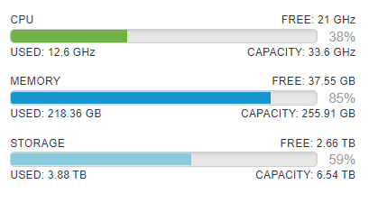

SRV-HV-001

SRV-HV-002

